Pruebas funcionales
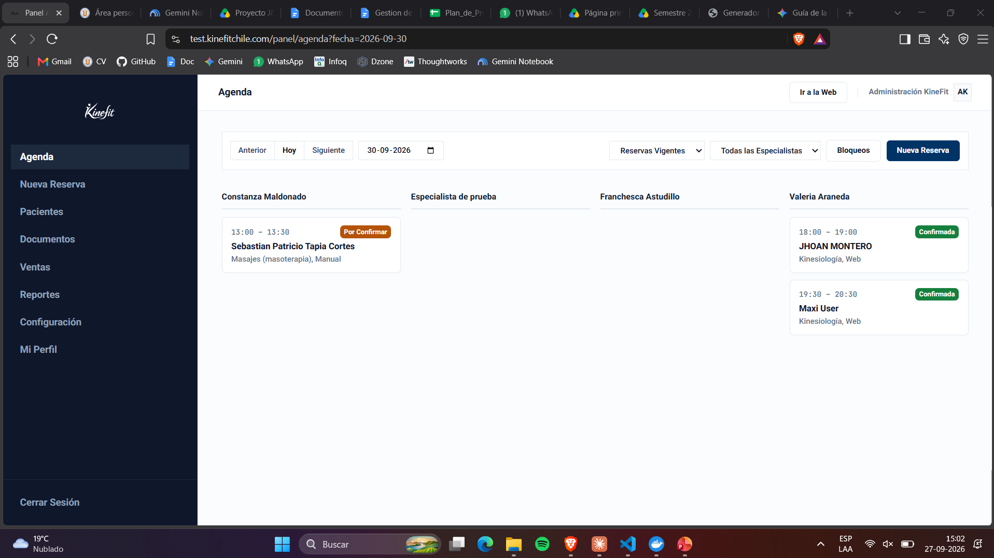
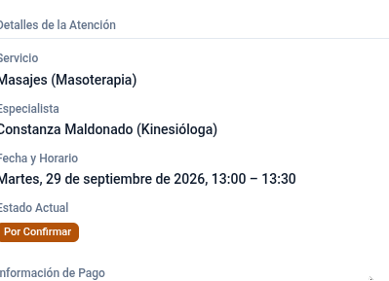
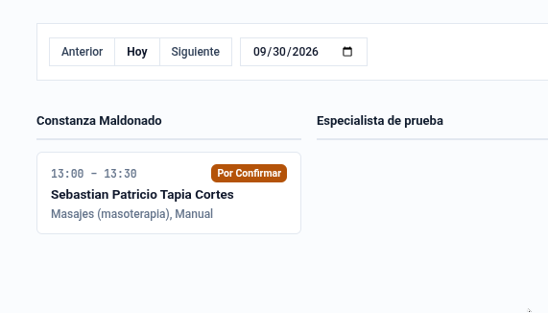
ID | Historia | Módulo | Caso de prueba | Precondición | Pasos | Datos de entrada | Resultado esperado | Severidad si falla | Responsable | Resultado | Evidencia | Observaciones
PF-007 | AUT-001 | Autenticación paciente | Token de Google inválido | - | Enviar al backend un ID token manipulado | Token alterado | El backend rechaza la operación, no crea paciente y no ocupa bloques | Bloqueante | Claude | Pendiente
PF-008 | AUT-001 | Autenticación paciente | Sesión expirada al reservar | Sesión de paciente vencida | Intentar confirmar una reserva con la sesión vencida | - | La operación se rechaza con mensaje claro y los bloques quedan disponibles | Crítico | Claude | Pendiente
PF-025 | AGE-001 | Reserva web | Error interno libera los bloques | Simular fallo del servidor al registrar | Provocar el error y revisar la disponibilidad | - | Los bloques permanecen disponibles y se informa al paciente | Crítico | Claude | Pendiente
PF-029 | AGE-002 | Pago del anticipo | Monto validado en servidor | Reserva lista para pagar | Alterar el monto en la petición desde el navegador | Monto 1000 | El backend rechaza la operación y conserva el monto correcto | Bloqueante | Claude | Pendiente
PF-038 | AGE-002 | Pago del anticipo | Caída de la pasarela | Simular indisponibilidad | Intentar pagar | - | El sistema informa el problema y no deja la cita en estado inconsistente | Crítico | Claude | Pendiente
PF-039 | AGE-002 | Pago del anticipo | Credenciales fuera del navegador | - | Inspeccionar el paquete entregado al navegador | - | No aparecen credenciales de comercio ni claves de la pasarela | Bloqueante | Claude | Pendiente
PF-041 | CON-001 | Convenios | Rechazo de convenio inexistente | - | Enviar un identificador de empresa inexistente al backend | id 9999 | El backend rechaza la operación | Crítico | Claude | Pendiente
PF-071 | AGE-003 | Agenda | Correo al cambiar el estado | Cita confirmada | Cambiar el estado y revisar el correo del paciente | - | El paciente recibe la notificación del cambio | Crítico | Maxi | Pendiente
PF-086 | AGE-005 | Bloqueos | Auditoría del bloqueo | Bloqueo creado | Consultar la auditoría | - | Queda registrada la identidad de quien lo ejecutó | Crítico | Maxi | Fallido |  | Aparece informacion de auditorio pero no de quien hizo la creacion del bloque
PF-125 | DOC-001 | Documentos | Correo de respaldo con enlace | Pago aprobado | Revisar el correo del paciente | - | Llega un correo con enlace a la página de firma, sin archivo adjunto | Crítico | Maxi | Pendiente
PF-129 | DOC-001 | Documentos | Enlace expirado | Enlace vencido | Abrirlo | - | El sistema rechaza el acceso | Bloqueante | Claude | Pendiente
PF-134 | DOC-001 | Documentos | Carga de documento en papel | Documento pendiente | Subir el escaneo desde el detalle de la cita | PDF firmado | El documento queda asociado con origen escaneo y autor de carga | Crítico | Maxi | Aprobado
PF-135 | DOC-001 | Documentos | Carga desde foto | Documento pendiente | Subir una fotografía del documento | JPG | El sistema la acepta y la asocia a la cita | Crítico | Maxi | Aprobado
PF-136 | DOC-001 | Documentos | Sin firma digital en escaneo | Documento cargado en papel | Revisar el estado | - | No se exige firma digital del profesional | Mayor | Maxi | Aprobado
PF-137 | DOC-001 | Documentos | Exclusión entre vías | Documento firmado en línea | Intentar cargar además un escaneo | - | El sistema lo impide | Crítico | Maxi | Aprobado
PF-140 | DOC-001 | Documentos | Recomendaciones al marcar atendida | Servicio con documento posterior | Marcar la cita como atendida | - | El paciente recibe el documento de recomendaciones por correo | Crítico | Maxi | Pendiente
PF-141 | DOC-001 | Documentos | Reserva manual dispara el correo | Reserva creada desde el panel | Revisar el correo del paciente | - | El correo con los documentos llega sin mediar pago de anticipo | Crítico | Maxi | Pendiente
PF-174 | AGE-007 | Confirmación | Auditoría del origen | Confirmación realizada | Consultar la auditoría | - | El origen queda junto a la identidad de quien confirmó | Mayor | Maxi | Fallido |  | Solo se ve el especialista en el qu4e se registro para que haga el servicio
PF-198 | VEN-001 | Ventas | Exportación a hoja de cálculo | Ventas registradas | Exportar | - | Se descarga el archivo con los datos filtrados | Mayor | Maxi | Fallido
PF-216 | NOT-001 | Notificaciones | Correo de confirmación | Cita confirmada | Revisar el correo del paciente | - | Llega con especialista, servicio, fecha y hora | Crítico | Maxi | Fallido
PF-217 | NOT-001 | Notificaciones | Correo de documentos | Servicio con documento | Completar el pago | - | Llega el correo con el enlace de firma | Crítico | Maxi | Fallido
PF-218 | NOT-001 | Notificaciones | Correo de recordatorio | Cita futura | Esperar la antelación configurada | - | Llega el recordatorio | Mayor | Maxi | Fallido
PF-219 | NOT-001 | Notificaciones | Correo post atención | Cita marcada como atendida | Revisar el correo | - | Llega el documento de recomendaciones | Crítico | Maxi | Fallido
PF-220 | NOT-001 | Notificaciones | Nota del paciente en el correo | Reserva manual con nota | Revisar el correo | - | La nota para el paciente aparece; la nota interna no | Crítico | Maxi | Fallido
PF-221 | NOT-001 | Notificaciones | Registro de envíos | Correos enviados | Consultar el registro | - | Cada envío guarda tipo, destinatario, estado e intentos | Mayor | Maxi | Fallido
PF-222 | NOT-001 | Notificaciones | Reintento ante fallo | Servicio de correo caído | Provocar un fallo de envío | - | El envío queda como fallido y se reintenta sin interrumpir la operación | Crítico | Claude | Fallido
PF-223 | FIC-001 | Ficha clínica | Creación desde cita Confirmada | Cita Confirmada, sin ficha | Registrar la ficha desde el detalle de la cita antes de marcarla Atendida | - | La ficha se crea sin exigir que la cita esté Atendida | Crítico | Maxi | Fallido | 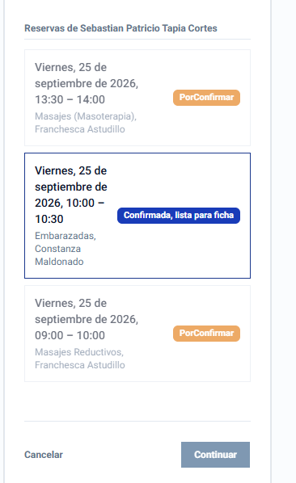 | No se puede agregar una ficha.
PF-228 | FIC-003 | Plantillas | Rechazo de tipo incorrecto a nivel de API | Plantilla de tipo Consentimiento | Enviar directamente (sin pasar por la interfaz) una petición para registrar una Ficha usando esa plantilla | - | El backend rechaza la operación, no solo la interfaz | Bloqueante | Claude | Pendiente
PF-235 | DOC-002 | Recomendaciones | Ambas variantes quedan en el listado | Recomendación enviada (cualquier variante) | Abrir el listado de documentos | - | Aparece con su tipo y, si es personalizada, con su contenido propio; si es estándar, con qué se envió y cuándo | Mayor | Maxi | Aprobado
PF-239 | DOC-001 | Documentos | Vencimiento con nueva fórmula | Enlace reemitido para una cita ya pasada | Calcular la fecha de vencimiento | - | Vence 1 día después de la emisión, nunca en el pasado | Bloqueante | Claude | Pendiente
PF-240 | DOC-001 | Documentos | Reenvío por correo | Enlace vigente | Usar la opción de reenviar (no solo copiar) | - | El paciente recibe un nuevo correo con el enlace | Mayor | Maxi | Pendiente
PF-241 | DOC-001 | Documentos | Texto "cargado el…", nunca "firmado el…" | Documento cargado en papel | Ver el detalle | - | Se muestra "cargado el [fecha]", nunca "firmado el" | Mayor | Maxi | Aprobado
PF-242 | DOC-001 | Documentos | Distinción firmado digital vs. papel | Un documento de cada tipo | Ver el listado y el detalle | - | Ambos casos son visualmente distinguibles entre sí | Mayor | Maxi | Aprobado
PF-243 | DOC-001 | Documentos | Cancelar cita bloquea sus documentos | Cita con documentos asociados | Cancelarla | - | Los documentos pasan a Bloqueado con motivo registrado | Crítico | Maxi | Aprobado
PF-244 | DOC-001 | Documentos | Baja de especialista cierra sus documentos vigentes | Especialista con documentos vigentes | Darla de baja | - | Sus documentos pasan a Cerrado por baja con motivo registrado | Crítico | Maxi | Aprobado |  | No hay opción para dejar de baja un documento
PF-246 | DOC-001 | Documentos | Documento cerrado por baja no se confunde con uno firmado | Documento cerrado por baja | Verlo en listado y detalle | - | Se distingue claramente de un documento firmado normalmente | Bloqueante | Maxi | Aprobado
PF-247 | DOC-001 | Documentos | "Ver auditoría" es acción separada de "ver firma" | Documento con historial | Abrir el detalle | - | Existen dos acciones distintas: una para quién firmó y cuándo, otra para la auditoría completa | Mayor | Maxi | Aprobado
PF-248 | DOC-001 | Documentos | Auditoría nunca expone IP ni token | Documento con historial de acceso | Consultar la auditoría | - | No aparece IP ni token en ningún campo visible | Bloqueante | Claude | Pendiente
PF-250 | DOC-001 | Documentos | Cobertura visible al abrir cada cita cubierta | Cita cubierta por un consentimiento anterior | Abrir su detalle | - | Indica que está cubierta por una firma anterior | Mayor | Maxi | No aplica
PF-252 | DOC-001 | Documentos | Menú renombrado sin contador | Sesión de personal | Ver el menú lateral | - | Dice "Documentos", sin badge numérico | Menor | Maxi | Aprobado
PF-253 | DOC-001 | Documentos | Redirección desde la ruta vieja | Marcador o enlace a la ruta anterior | Abrirlo | - | Redirige a la ruta nueva sin error | Mayor | Maxi | No aplica
PF-254 | DOC-001 | Documentos | Cinco filtros resueltos en backend | Listado con más resultados que una página | Filtrar por tipo, búsqueda, fecha, estado y especialista, cada uno por separado | - | Cada filtro devuelve resultados correctos consultando al backend, no filtrando solo lo cargado en pantalla | Crítico | Maxi | Aprobado

